Đăng ký
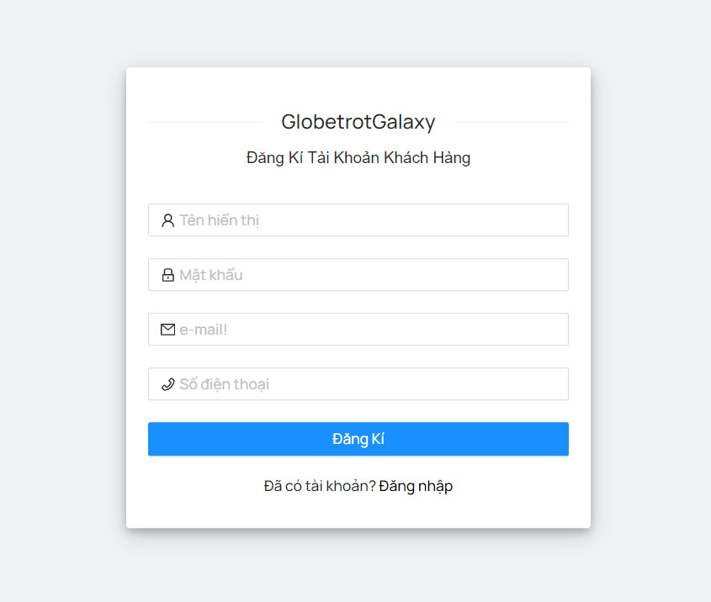
Project Name | Sử dụng Node Js và React Js xây dựng website đặt lịch cắm trại EverTrip tích hợp thanh toán online
Module Code | Đăng ký
 | Hoàn thành | Lỗi | Chưa kiểm tra | Bị chặn | Tổng lần kiểm tra
Round 1 | 10 | 2 | 0 | 0 | 12
Round 2 | 12 | 0 | 0 | 0 | 12

Test Case ID | Mô tả | Quy trình | Kết quả mong đợi | Kết quả thực tế | Kết quả |  |  | Kết quả |  |  | Chú thích
 |  |  |  |  | Vòng 1 |  |  | Vòng 2
 |  |  |  |  | Trạng thái | Ngày kiểm tra | Người kiểm tra | Trạng thái | Ngày kiểm tra | Người kiểm tra
GUI_SHOW Đăng ký
GUI-DK01 | [Email] Textbox |  | -Label : black -Status : enable | -Label : black -Status : enable | Passed | 2024-04-02 | Thiều | Passed | 2024-04-05 | Tuấn
GUI-DK02 | [User Name] Textbox |  | -Text color : black -Status : enable | -Text color : black -Status : enable | Passed | 2024-04-02 | Thiều | Passed | 2024-04-05 | Tuấn
GUI-DK03 | [Họ và tên] Textbox |  | -Text color : black -Status : enable | -Text color : black -Status : enable | Passed | 2024-04-02 | Thiều | Passed | 2024-04-05 | Tuấn
GUI-DK04 | [Số điện thoại] Number |  | -Text color : black -Status : enable | -Text color : black -Status : enable | Passed | 2024-04-02 | Thiều | Passed | 2024-04-05 | Tuấn
GUI-DK05 | [Password]Textbox |  | -Text color : black -Status : enable | -Text color : black -Status : enable | Passed | 2024-04-02 | Thiều | Passed | 2024-04-05 | Tuấn
GUI-DK06 | [Confirm Password] Textbox |  | -Text color : black -Status : enable | -Text color : black -Status : enable | Passed | 2024-04-02 | Thiều | Passed | 2024-04-05 | Tuấn
GUI-DK07 | [Sign Up] Button |  | -Text color : blue -Status : enable | -Text color : blue -Status : enable | Passed | 2024-04-02 | Thiều | Passed | 2024-04-05 | Tuấn
FUNCTION_SHOW Đăng ký
FUNC-DK01 | Đăng ký tài khoản thành công | 1. Truy cập vào trang đăng ký tài khoản 2. Nhập User Name: admin 3.Nhập Họ và tên: thanh tâm 4. Nhập địa chỉ: email.kltn@gmail.com 5. Nhập SDT: 0964162328 6.Nhập Password: 123123 7. Nhập lại Password: 1231238. Click vào "Đăng ký" | Hệ thống thông báo “Đăng kí thành công. Vui lòng kiểm tra email của bạn để kích hoạt tài khoản.” Hệ thống sẽ gửi mail kích hoạt tài khoản gồm link xác tài khoản và sau khi mở link thì tài khoản sẽ được kích hoạt. Người dùng có thể truy cập vào hệ thống với tài khoản đã đăng kí | Hệ thống thông báo “Đăng kí thành công. Vui lòng kiểm tra email của bạn để kích hoạt tài khoản.” Hệ thống sẽ gửi mail kích hoạt tài khoản gồm link xác tài khoản và sau khi mở link thì tài khoản sẽ được kích hoạt. Người dùng có thể truy cập vào hệ thống với tài khoản đã đăng kí | Passed | 2024-04-02 | Thiều | Passed | 2024-04-05 | Tuấn
FUNC-DK02 | Đăng ký tài khoản không thành công vì nhập sai định dạng | 1. Nhập User Name: mjwuh!@#$%^& 2.Nhập Họ và tên: thanh tâm 3. Nhập địa chỉ email.kltn@gmail.com 4.Nhập SDT: 0964162328 5.Nhập Password:123123 6. Nhập lại Password: 123123 7. Click vào "Đăng ký" | Hệ thống thông báo" Bạn nhập sai định dạng, yêu cầu nhập lại" | Hệ thống thông báo" Bạn nhập sai định dạng, yêu cầu nhập lại" | Failed | 2024-04-02 | Thiều | Passed | 2024-04-05 | Tuấn
FUNC-DK03 | Username bị trùng | 1. Nhập User Name: mjwuh!@#$%^& 2.Nhập Họ và tên: thanh tâm 3. Nhập địa chỉ email.kltn@gmail.com 4.Nhập SDT: 0964162328 5.Nhập Password:123123 6. Nhập lại Password: 123123 7. Click vào "Đăng ký" | Hệ thống thông báo “ Username này đã tồn tại, yêu cầu nhập lại” | Hệ thống thông báo “ Username này đã tồn tại, yêu cầu nhập lại” | Passed | 2024-04-02 | Thiều | Passed | 2024-04-05 | Tuấn
FUNC-DK04 | Email bị trùng | 1. Nhập User Name: admin 2.Nhập Họ và tên: thanh tâm 3. Nhập địa chỉ email: kltn@gmail.com 4.Nhập SDT: 0964162328 5.Địa chỉ: đà nẵng 6.Giới tính: Nam 7.Nhập Password:123123 8. Nhập lại Password: 123 9. Click vào "Đăng ký" | Hệ thống thông báo"Email này đã tồn tại, yêu cầu nhập lại" | Hệ thống thông báo"Email này đã tồn tại, yêu cầu nhập lại" | Failed | 2024-04-02 | Thiều | Passed | 2024-04-05 | Tuấn
FUNC-DK05 | Đăng ký tài khoản thất bại vì để trống 1 trong các trường Username/Email/SDT/Địa chỉ/Giới tính/Password/ConfirmPassword | 1. Nhập User Name: mjwuh!@#$%^& 2.Nhập Họ và tên: thanh tâm 3. Nhập địa chỉ email.kltn@gmail.com 4.Nhập SDT: 0964162328 5.Nhập Password:123123 6. Nhập lại Password: 123123 7. Click vào "Đăng ký" | Hê thống thông báo:"Bạn phải nhập đầy đủ thông tin" và yêu cầu người dùng nhập lại | Hê thống thông báo:"Bạn phải nhập đầy đủ thông tin" và yêu cầu người dùng nhập lại | Passed | 2024-04-02 | Thiều | Passed | 2024-04-05 | Tuấn

Đăng nhập
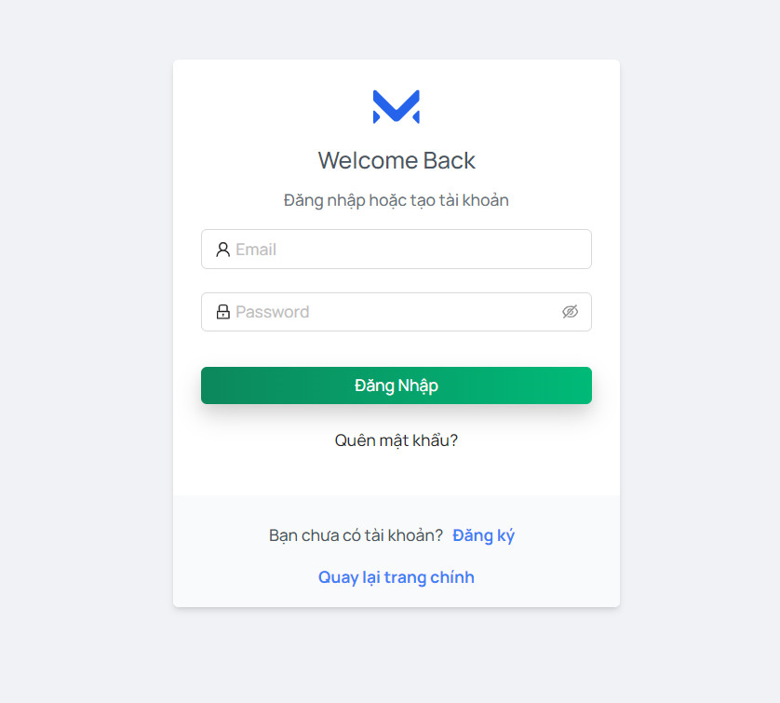
Project Name | Sử dụng Node Js và React Js xây dựng website đặt lịch cắm trại EverTrip tích hợp thanh toán online
Module Code | Đăng nhập
 | Hoàn thành | Lỗi | Chưa kiểm tra | Bị chăn | Tổng lần kiểm tra
Round 1 | 9 | 1 | 0 | 0 | 10
Round 2 | 10 | 0 | 0 | 0 | 10

Test Case ID | Mô tả | Quy trình | Điều kiện tiên quyết | Kết quả mong đợi | Kết quả thực tế | Kết quả |  |  | Kết quả |  |  | Chú thích
 |  |  |  |  |  | Vòng 1 |  |  | Vòng 2
 |  |  |  |  |  | Trạng thái | Ngày kiểm tra | Người kiểm tra | Trạng thái | Ngày kiểm tra | Người kiểm tra
GUI_SHOW Trang đăng nhập
GUI-DN01 | [New user signup] Label |  |  | -Label: black -Status: enable | -Label: black -Status: enable | Passed | 2024-04-02 | Nhàn | Passed | 2024-04-05 | Mạnh
GUI-DN02 | [Email (Tài khoản)] Textbox |  |  | -Text color: black -Status: enable | -Text color: black -Status: enable | Passed | 2024-04-02 | Nhàn | Passed | 2024-04-05 | Mạnh
GUI-DN03 | [Mật khẩu] Textbox |  |  | -Text color: black -Status: enable | -Text color: black -Status: enable | Passed | 2024-04-02 | Nhàn | Passed | 2024-04-05 | Mạnh
GUI-DK04 | [Đăng nhập] Button |  |  | -Text color: white -Status: enable | -Text color: white -Status: enable | Passed | 2024-04-02 | Nhàn | Passed | 2024-04-05 | Mạnh
FUNCTION_SHOW Trang đăng nhập
FUNC-DN01 | Xác thực trang đăng nhập đang hiển thị | 1. Khởi động trang Admin. 2 .Hiển thị trang đăng nhập. | Truy cập vào hệ thống | Hiển thị trang đăng nhập. | Hiển thị trang đăng nhập. | Passed | 2024-04-02 | Nhàn | Passed | 2024-04-05 | Mạnh
FUNC-DN02 | Đăng nhập thành công vào trang admin | 1. Nhập user name: admin 2. Nhâp password: 123456. 3.Nhấn nút "Đăng nhập" | Truy cập vào hệ thống | Thông báo đăng nhập thành công, sau đó hiển thị trang Admin | Thông báo đăng nhập thành công, sau đó hiển thị trang Admin | Passed | 2024-04-02 | Nhàn | Passed | 2024-04-05 | Mạnh
FUNC-DN03 | Đăng nhập thất bại khi điền sai Username hoặc Password | 1.Nhập User name:adijia 2.Nhập password: quiFHUIf 3. Nhấn nút "Đăng nhập" | Truy cập vào hệ thống | Hệ thống thông báo lỗi: "Tên đăng nhập hoặc mật khẩu không đúng, vui lòng nhập lại!" | Hệ thống thông báo lỗi: "Tên đăng nhập hoặc mật khẩu không đúng, vui lòng nhập lại!" | Failed | 2024-04-02 | Nhàn | Passed | 2024-04-05 | Mạnh
FUNC-DN04 | Để trống trường "Mật khẩu". | 1 .Nhập use name 2. Không nhập dữ liệu trường "Mật khẩu". 3. Click "Đăng nhập". | Truy cập vào hệ thống | Thông báo lỗi: "Vui lòng nhập Mật khẩu." | Thông báo lỗi: "Vui lòng nhập Mật khẩu." | Passed | 2024-04-02 | Nhàn | Passed | 2024-04-05 | Mạnh
FUNC-DN05 | Để trống trường "Tên đăng nhập" | 1 .Không nhập use name 2. Nhập mât khẩu:123456. 3. Click "Đăng nhập". | Truy cập vào hệ thống | Hệ thống thông báo lỗi: "Vui lòng nhập Tên đăng nhập". | Hệ thống thông báo lỗi: "Vui lòng nhập Tên đăng nhập". | Passed | 2024-04-02 | Nhàn | Passed | 2024-04-05 | Mạnh
FUNC-DN06 | Để trống tất cả các trường dữ liêu | 1 .Không nhập use name 2. Không nhập dữ liệu trường "Mật khẩu". 3. Click "Đăng nhập". | Truy cập vào hệ thống | Hệ thống thông báo:" Vui lòng nhập Tên đăng nhập/ Vui lòng nhập Mật khẩu" | Hệ thống thông báo:" Vui lòng nhập Tên đăng nhập/ Vui lòng nhập Mật khẩu" | Passed | 2024-04-02 | Nhàn | Passed | 2024-04-05 | Mạnh

Quên mật khẩu
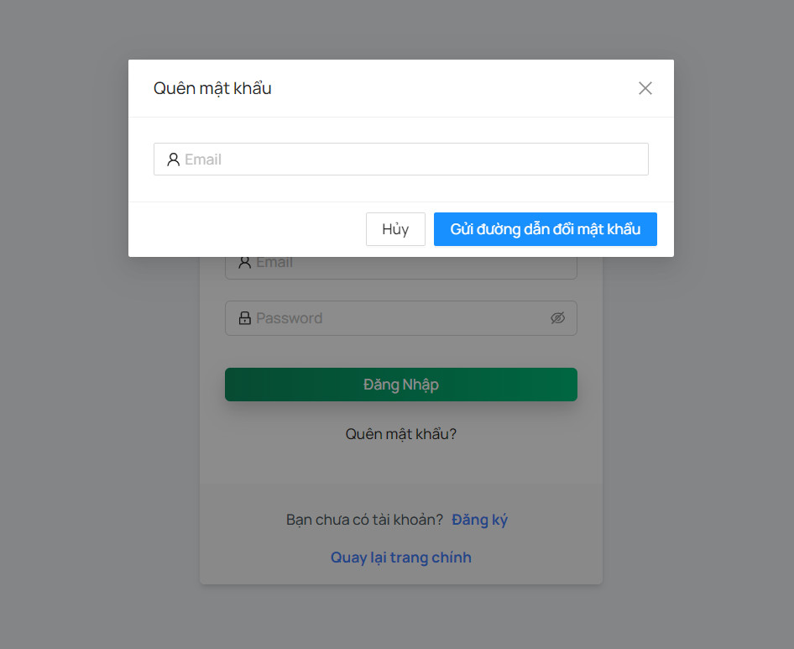
Project Name | Sử dụng Node Js và React Js xây dựng website đặt lịch cắm trại EverTrip tích hợp thanh toán online
Module Code | Quên mật khẩu
 | Hoàn thành | Lỗi | Chưa kiểm tra | Bị chặn | Tổng lần kiểm tra
Round 1 | 6 | 1 | 0 | 0 | 7
Round 2 | 7 | 0 | 0 | 0 | 7

Test Case ID | Mô tả | Quy trình | Điều kiện tiên quyết | Kết quả mong đợi | Kết quả thực tế | Kết quả |  |  | Kết quả |  |  | Chú thích
 |  |  |  |  |  | Vòng 1 |  |  | Vòng 2
 |  |  |  |  |  | Trạng thái | Ngày kiểm tra | Người kiểm tra | Trạng thái | Ngày kiểm tra | Người kiểm tra
GUI_SHOW Quên mật khẩu
GUI-QMK01 | [Email] Textbox |  |  | -Label : black -Status : enable | -Label : black -Status : enable | Passed | 2024-04-02 | Tuấn | Passed | 2024-04-05 | Thiều
GUI-QMK02 | [Confirm] Button |  |  | -Text color : black -Status : enable | -Text color : black -Status : enable | Passed | 2024-04-02 | Tuấn | Passed | 2024-04-05 | Thiều
FUNCTION_SHOW Quên mật khẩu
FUNC-QMK01 | Xác thực trang lấy lại mật khẩu đang hiển thị | 1. Khởi động trang web. 2. Vào trang đăng nhập 3. Chọn quên mật khẩu | Tài khoản tồn tại trong hệ thống | Hiển thị trang lấy lại mật khẩu gồm có: - Trường "Email" - Trường chức năng bao gồm -Button "Send " - | Hiển thị trang lấy lại mật khẩu gồm có: - Trường "Email" - Trường chức năng bao gồm -Button "Send " - | Passed | 2024-04-02 | Tuấn | Passed | 2024-04-05 | Thiều
FUNC-QMK02 | Nhập email vào trường "Email" gửi link lấy lại tài khoản về email | 1. Khởi động trang web. 2. Vào trang đăng nhập 3. Chọn quên mật khẩu 4.Nhâp địa chỉ email | Tài khoản tồn tại trong hệ thống | Hệ thống thông báo “Thành công, vui lòng kiểm tra email của bạn để lấy lại password” sau đó gửi link lấy lại tài khoản về email của người dùng | Hệ thống thông báo “Thành công, vui lòng kiểm tra email của bạn để lấy lại password” sau đó gửi link lấy lại tài khoản về email của người dùng | Passed | 2024-04-02 | Tuấn | Passed | 2024-04-05 | Thiều
FUNC-QMK03 | Nhập sai định dạng mail vào trường "email" hoặc nhập email chưa được đăng ký | 1. Khởi động trang web. 2. Vào trang đăng nhập 3. Chọn quên mật khẩu 4.Nhâp địa chỉ email vswfgaic.com | Tài khoản tồn tại trong hệ thống | Thống báo:"Email không tồn tại hoặc chưa được đăng kí" | Thống báo:"Email không tồn tại hoặc chưa được đăng kí" | Passed | 2024-04-02 | Tuấn | Passed | 2024-04-05 | Thiều
FUNC-QMK04 | Nhấn vào link hệ thống gửi về mail để nhận lại mật khẩu mới | 1. Khởi động trang web. 2. Vào trang đăng nhập 3. Chọn quên mật khẩu 4.Nhâp địa chỉ email 5.Nhấn vào link trong email | Tài khoản tồn tại trong hệ thống | Thêm 1 mail nữa gửi đến với nội dung là mật khẩu mới của người dùng với 10 kí tự ngẫu nhiên | Thêm 1 mail nữa gửi đến với nội dung là mật khẩu mới của người dùng với 10 kí tự ngẫu nhiên | Failed | 2024-04-02 | Tuấn | Passed | 2024-04-05 | Thiều
FUNC-QMK05 | Nhấn vào link hệ thống gửi về mail với link không tồn tại | 1. Khởi động trang web. 2. Vào trang đăng nhập 3. Chọn quên mật khẩu 4.Nhâp địa chỉ email 5.Nhấn vào link trong email | Tài khoản tồn tại trong hệ thống | Thông báo:“Token invalid”. | Thông báo:“Token invalid”. | Passed | 2024-04-02 | Tuấn | Passed | 2024-04-05 | Thiều

Thay đổi mật khẩu
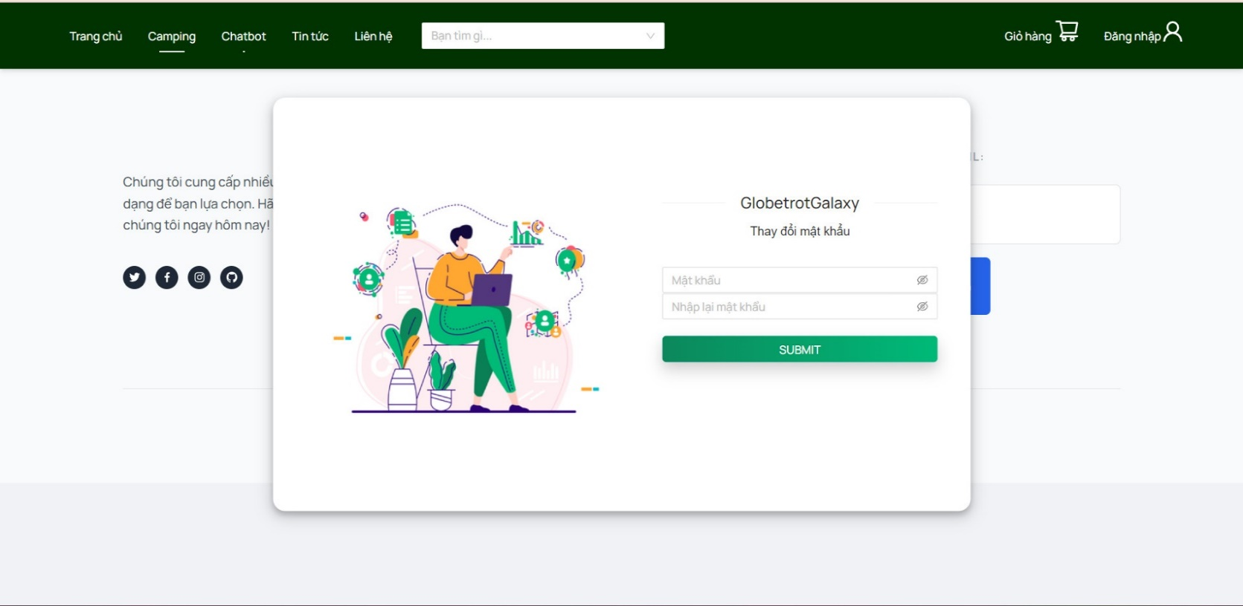
Project Name | Sử dụng Node Js và React Js xây dựng website đặt lịch cắm trại EverTrip tích hợp thanh toán online
Module Code | Thay đổi mật khẩu
 | Hoàn thành | Lỗi | Chưa kiểm tra | Bị chăn | Tổng lần kiểm tra
Round 1 | 10 | 2 | 0 | 0 | 12
Round 2 | 12 | 0 | 0 | 0 | 12

Test Case ID | Mô tả | Quy trình | Điều kiện tiên quyết | Kết quả mong đợi | Kết quả thực tế | Kết quả |  |  | Kết quả |  |  | Chú thích
 |  |  |  |  |  | Vòng 1 |  |  | Vòng 2
 |  |  |  |  |  | Trạng thái | Ngày kiểm tra | Người kiểm tra | Trạng thái | Ngày kiểm tra | Người kiểm tra
GUI_SHOW Thay đổi mật khẩu
GUI-TDMK01 | [Old Password] Textbox |  | Đăng nhập thành công vào hệ thống | -Label: black -Status: enable | -Label: black -Status: enable | Passed | 2024-04-02 | Hằng | Passed | 2024-04-05 | Mạnh
GUI-TDMK02 | [New Password] Textbox |  | Đăng nhập thành công vào hệ thống | -Text color: black -Status: enable | -Text color: black -Status: enable | Passed | 2024-04-02 | Hằng | Passed | 2024-04-05 | Mạnh
GUI-TDMK03 | [Confirm Password] Textbox |  | Đăng nhập thành công vào hệ thống | -Text color: black -Status: enable | -Text color: black -Status: enable | Passed | 2024-04-02 | Hằng | Passed | 2024-04-05 | Mạnh
GUI-TDMK04 | [Confirm] Button |  | Đăng nhập thành công vào hệ thống | -Text color: white -Status: enable | -Text color: white -Status: enable | Passed | 2024-04-02 | Hằng | Passed | 2024-04-05 | Mạnh
FUNCTION_SHOW Thay đổi mật khẩu
FUNC-TDMK01 | Xác thực trang đổi mật khẩu đang hiển thị | 1. Khởi động trang Admin. 2 .Hiển thị trang đổi mật khẩu | Đăng nhập thành công vào hệ thống | Hiển thị trang đổi mật khẩu . | Hiển thị trang đổi mật khẩu . | Passed | 2024-04-02 | Hằng | Passed | 2024-04-05 | Mạnh
FUNC-TDMK02 | Để trống tất cả các trường | 1. Đăng nhập trang web. 2 .Hiển thị trang đổi mật khẩu 3. Không nhập dữ liệu cho tất cả các trường 4. Click "Confirm." | Đăng nhập thành công vào hệ thống | Hệ thống thông báo lỗi: "Vui lòng điền thông tin vào chỗ trống !" | Hệ thống thông báo lỗi: "Vui lòng điền thông tin vào chỗ trống !" | Passed | 2024-04-02 | Hằng | Passed | 2024-04-05 | Mạnh
FUNC-TDMK03 | Để trống trường "Old Password". | 1. Đăng nhập trang web. 2 .Hiển thị trang đổi mật khẩu 3. Không nhập dữ liệu trường "Old Password". 4. Click "Confirm". | Đăng nhập thành công vào hệ thống | Hệ thống thông báo lỗi: "Vui lòng nhập mật khẩu cũ!" | Hệ thống thông báo lỗi: "Vui lòng nhập mật khẩu cũ!" | Passed | 2024-04-02 | Hằng | Passed | 2024-04-05 | Mạnh
FUNC-TDMK04 | Để trống trường "New Password". | 1. Đăng nhập trang web. 2 .Hiển thị trang đổi mật khẩu 3. Không nhập dữ liệu trường "New Password". 4. Click "Confirm". | Đăng nhập thành công vào hệ thống | Thông báo lỗi: "Bạn chưa nhập mật khẩu mới vàol !" | Thông báo lỗi: "Bạn chưa nhập mật khẩu mới vàol !" | Failed | 2024-04-02 | Hằng | Passed | 2024-04-05 | Mạnh
FUNC-TDMK05 | Để trống trường "Confirm Password". | 1. Đăng nhập trang web. 2 .Hiển thị trang đổi mật khẩu 3. Không nhập dữ liệu trường "Confirm Password". 4. Click "Confirm". | Đăng nhập thành công vào hệ thống | Thông báo lỗi: "Bạn chưa nhập lại mật khẩu mới l !" | Thông báo lỗi: "Bạn chưa nhập lại mật khẩu mới l !" | Passed | 2024-04-02 | Hằng | Passed | 2024-04-05 | Mạnh
FUNC-TDMK06 | Nhập dữ liệu trường " New Password" và "Confirm Password" khác nhau | 1. Đăng nhập trang web. 2 .Hiển thị trang đổi mật khẩu 3. Nhập dữ liệu trường "New Password" khác với "Confirm Password" 4. Click "Confirm". | Đăng nhập thành công vào hệ thống | Hệ thống thông báo lỗi: "Xác nhận mật khẩu không đúng,vui lòng nhập lại". | Hệ thống thông báo lỗi: "Xác nhận mật khẩu không đúng,vui lòng nhập lại". | Passed | 2024-04-02 | Hằng | Passed | 2024-04-05 | Mạnh
FUNC-TDMK07 | Nhập dữ liêu trường "New password" <4 và >12 ký tự | 1. Đăng nhập trang web. 2 .Hiển thị trang đổi mật khẩu 3. Nhập dữ liệu trường "New Password" diuhfuahfufwefwe 4. Click "Confirm". | Đăng nhập thành công vào hệ thống | Hê thống thông báo: "Mật khẩu phải từ 4-12 ký tự, vui lòng nhập lạ". | Hê thống thông báo: "Mật khẩu phải từ 4-12 ký tự, vui lòng nhập lạ". | Failed | 2024-04-02 | Hằng | Passed | 2024-04-05 | Mạnh
FUNC-TDMK08 | Nhập dữ liệu đúng tất cả các trường | 1. Khởi động trang web. 2 .Hiển thị trang đỏi mật khẩu 3. Nhập đúng dữ liệu tất cả các trường. 4. Click "Comfirm". | Đăng nhập thành công vào hệ thống | Thống báo:" Đổi mật khẩu thành công" | Thống báo:" Đổi mật khẩu thành công" | Passed | 2024-04-02 | Hằng | Passed | 2024-04-05 | Mạnh

Đăng xuất
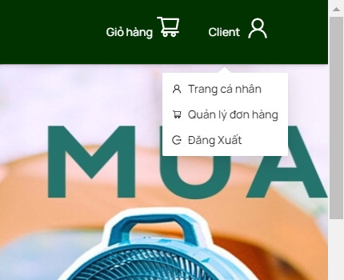
Project Name | Sử dụng Node Js và React Js xây dựng website đặt lịch cắm trại EverTrip tích hợp thanh toán online
Module Code | Đăng xuất
 | Hoàn thành | Lỗi | Chưa kiểm tra | Bị chăn | Tổng lần kiểm tra
Round 1 | 2 | 0 | 0 | 0 | 2
Round 2 | 2 | 0 | 0 | 0 | 2

Test Case ID | Mô tả | Quy trình | Điều kiện tiên quyết | Kết quả mong đợi | Kết quả thực tế | Kết quả |  |  | Kết quả |  |  | Chú thích
 |  |  |  |  |  | Vòng 1 |  |  | Vòng 2
 |  |  |  |  |  | Trạng thái | Ngày kiểm tra | Người kiểm tra | Trạng thái | Ngày kiểm tra | Người kiểm tra
GUI_SHOW Trang đăng xuất
GUI-DX01 | [New user signup] Label |  |  | -Label : black -Status : enable | -Label : black -Status : enable | Passed | 2024-04-02 | Tuấn | Passed | 2024-04-05 | Nhàn
FUNCTION_SHOW Đăng xuất
FUNC-DX01 | Người dùng vào website và muốn đăng xuất khỏi hệ thống | 1. Khởi động trang web. 2. Hiển thị trang chủ. 3. Nhấn vào "Đăng xuất" | Đã đăng nhập vào hệ thống | Người dùng chuyển về trang chủ trước khi đăng nhập, nếu là người quản lí, quản trị thì sẽ chuyển về form đăng nhập . | Người dùng chuyển về trang chủ trước khi đăng nhập, nếu là người quản lí, quản trị thì sẽ chuyển về form đăng nhập . | Passed | 2024-04-02 | Tuấn | Passed | 2024-04-05 | Nhàn

Quản lý trang cá nhân
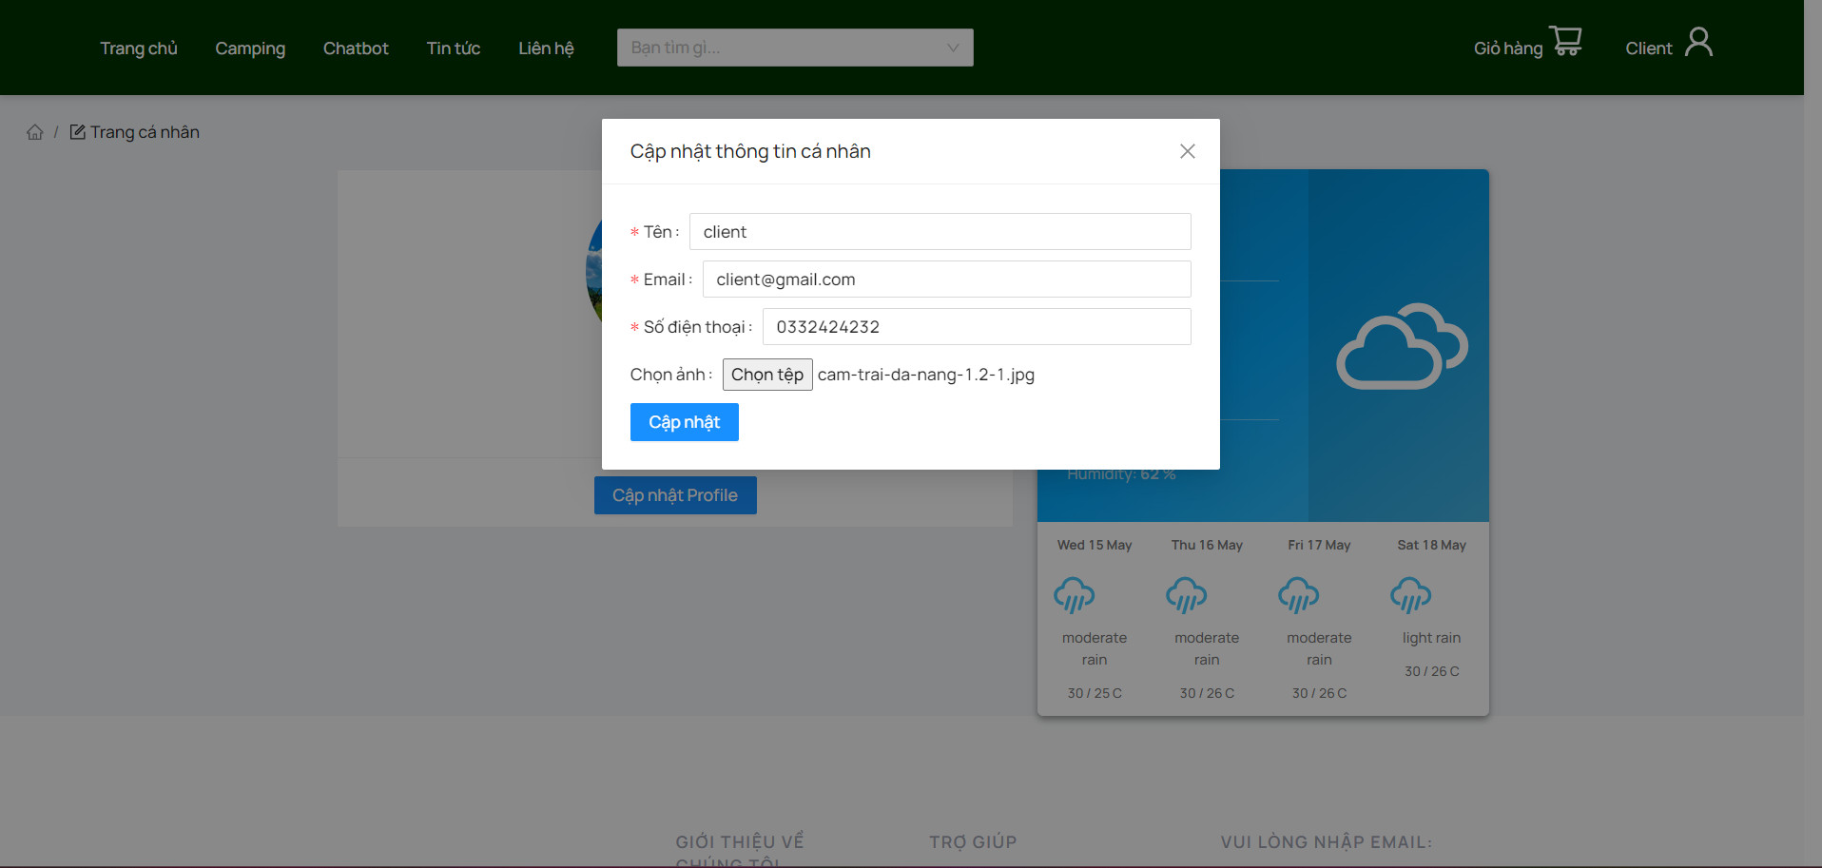
Project Name | Sử dụng Node Js và React Js xây dựng website đặt lịch cắm trại EverTrip tích hợp thanh toán online
Module Code | Quản lý trang cá nhân
 | Hoàn thành | Lỗi | Chưa kiểm tra | Bị chặn | Tổng lần kiểm tra
Round 1 | 7 | 1 | 0 | 0 | 8
Round 2 | 8 | 0 | 0 | 0 | 8

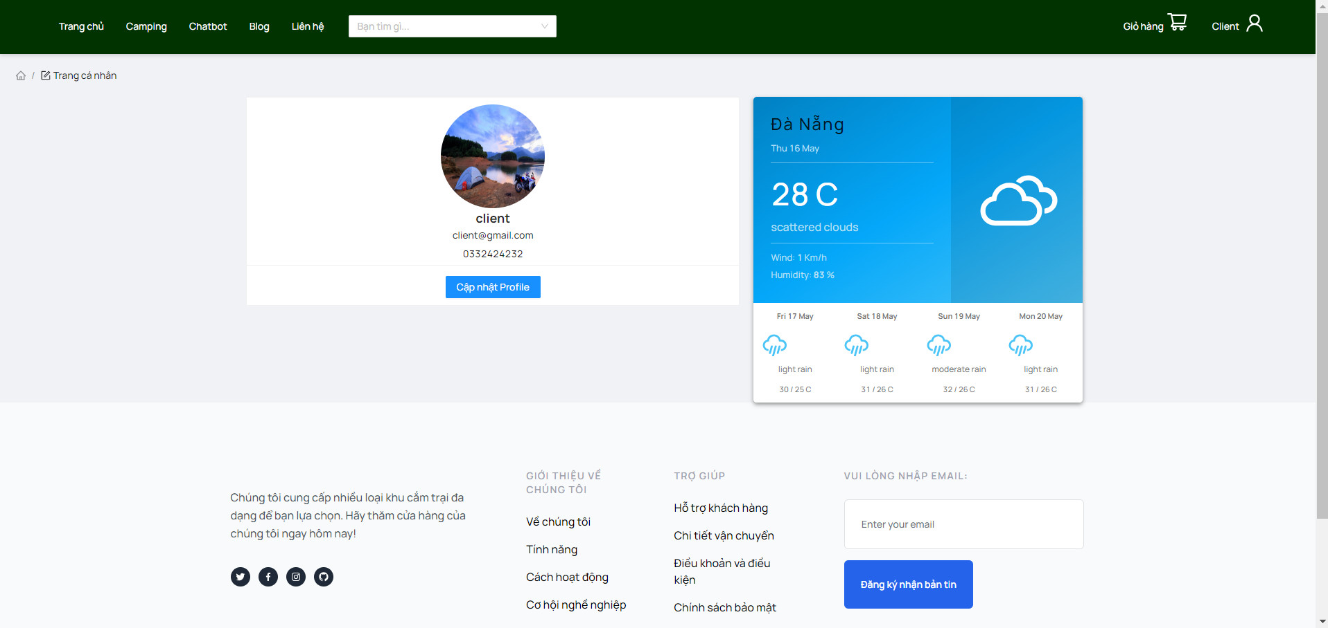

Test Case ID | Mô tả | Quy trình | Điều kiện tiên quyết | Kết quả mong đợi | Kết quả thực tế | Kết quả |  |  | Kết quả |  |  | Chú thích
 |  |  |  |  |  | Vòng 1 |  |  | Vòng 2
 |  |  |  |  |  | Trạng thái | Ngày kiểm tra | Người kiểm tra | Trạng thái | Ngày kiểm tra | Người kiểm tra
GUI_SHOW Quản lý trang cá nhân
GUI-TKCN01 | [Họ và tên] Lable |  |  | -Label: black -Status: enable | -Label: black -Status: enable | Passed | 2024-04-02 | Thiều | Passed | 2024-04-05 | Hằng, Tuấn
GUI-TKCN02 | [Số điện thoại] Lable |  |  | -Text color: black -Status: enable | -Text color: black -Status: enable | Passed | 2024-04-02 | Thiều | Passed | 2024-04-05 | Hằng, Tuấn
GUI-TKCN03 | [Ảnh đại diện] Image |  |  | -Image: imageview -Status: enable | -Image: imageview -Status: enable | Passed | 2024-04-02 | Thiều | Passed | 2024-04-05 | Hằng, Tuấn
FUNCTION_SHOW Quản lý trang cá nhân
FUNC-TKCN01 | Xác thực trang tài khoản cá nhân đang hiển thị | 1. Khởi động trang web. 2. Hiển thị trang chủ. 3. Nhấn vào "Pages -> Quản lý thông tin cá nhân" | Đăng nhập thành công vào hệ thống | Hiển thị trang chủ gồm có: - Trường "Họ và tên" - Trường "Số điện thoại" - Trường "Ảnh đại diện" -Trường chức năng bao gồm: +Button:"Hủy" +Button: "Cập nhật" | Hiển thị trang chủ gồm có: - Trường "Họ và tên" - Trường "Số điện thoại" - Trường "Ảnh đại diện" -Trường chức năng bao gồm: +Button:"Hủy" +Button: "Cập nhật" | Passed | 2024-04-02 | Thiều | Passed | 2024-04-05 | Hằng, Tuấn
FUNC-TKCN02 | Cập nhật thông tin thành công | 1. Khởi động trang web. 2. Hiển thị trang chủ. 3. Nhấn vào "Pages -> Quản lý thông tin cá nhân" 4.Nhấn vào button "Edit" 5.Sau khi sửa xong, nhấn Button"Cập nhật" | Đăng nhập thành công vào hệ thống | Hệ thống thông báo:“Bạn có muốn cập nhật thông tin tài khoản ?” Người dùng chọn Button [Xác nhận], hệ thống sẽ cập nhật thông tin tài khoản. | Hệ thống thông báo:“Bạn có muốn cập nhật thông tin tài khoản ?” Người dùng chọn Button [Xác nhận], hệ thống sẽ cập nhật thông tin tài khoản. | Passed | 2024-04-02 | Thiều | Passed | 2024-04-05 | Hằng, Tuấn
FUNC-TKCN03 | Cập nhật thông tin thất bại | 1. Khởi động trang web. 2. Hiển thị trang chủ. 3. Nhấn vào "Pages ->Quản lý thông tin cá nhân" 4.Nhấn vào button "Edit" 5.Sau khi sửa xong, nhấn Button"Cập nhật" | Đăng nhập thành công vào hệ thống | Thông tin cá nhân không được cập nhật lên hệ thống | Thông tin cá nhân không được cập nhật lên hệ thống | Failed | 2024-04-02 | Thiều | Passed | 2024-04-05 | Hằng, Tuấn
FUNC-TKCN04 | Hủy cập nhật thông tin cá nhân | 1. Khởi động trang web. 2. Hiển thị trang chủ. 3. Nhấn vào "Pages ->Quản lý thông tin cá nhân" 4.Nhấn vào button "Edit" 5.Sau khi sửa xong, nhấn Button"Hủy cập nhật" | Đăng nhập thành công vào hệ thống | Thông tin cá nhân không được cập nhật lên hệ thống | Thông tin cá nhân không được cập nhật lên hệ thống | Passed | 2024-04-02 | Thiều | Passed | 2024-04-05 | Hằng, Tuấn
FUNC-TKCN05 | Kiểm tra định dạng dữ liệu được nhập vào | 1. Khởi động trang web. 2. Hiển thị trang chủ. 3. Nhấn vào "Pages ->Quản lý thông tin cá nhân" 4.Nhấn vào button "Edit" 5.Sau khi sửa xong, nhấn Button"Update" | Đăng nhập thành công vào hệ thống | Định dạng không hợp lệ, hệ thống thông báo “Bạn nhập sai yêu cầu” | Định dạng không hợp lệ, hệ thống thông báo “Bạn nhập sai yêu cầu” | Passed | 2024-04-02 | Thiều | Passed | 2024-04-05 | Hằng, Tuấn

Quản lý người dùng
Project Name | Sử dụng Node Js và React Js xây dựng website đặt lịch cắm trại EverTrip tích hợp thanh toán online
Module Code | Quản lý tài khoản
 | Hoàn thành | Lỗi | Chưa kiểm tra |  | Bị chặn | Tổng lần kiểm tra
Round 1 | 16 | 2 | 0 |  | 0 | 18
Round 2 | 17 | 1 | 0 |  | 0 | 18

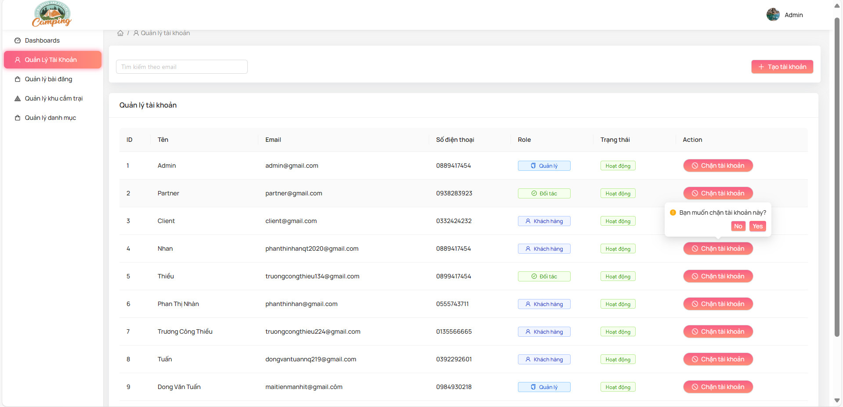
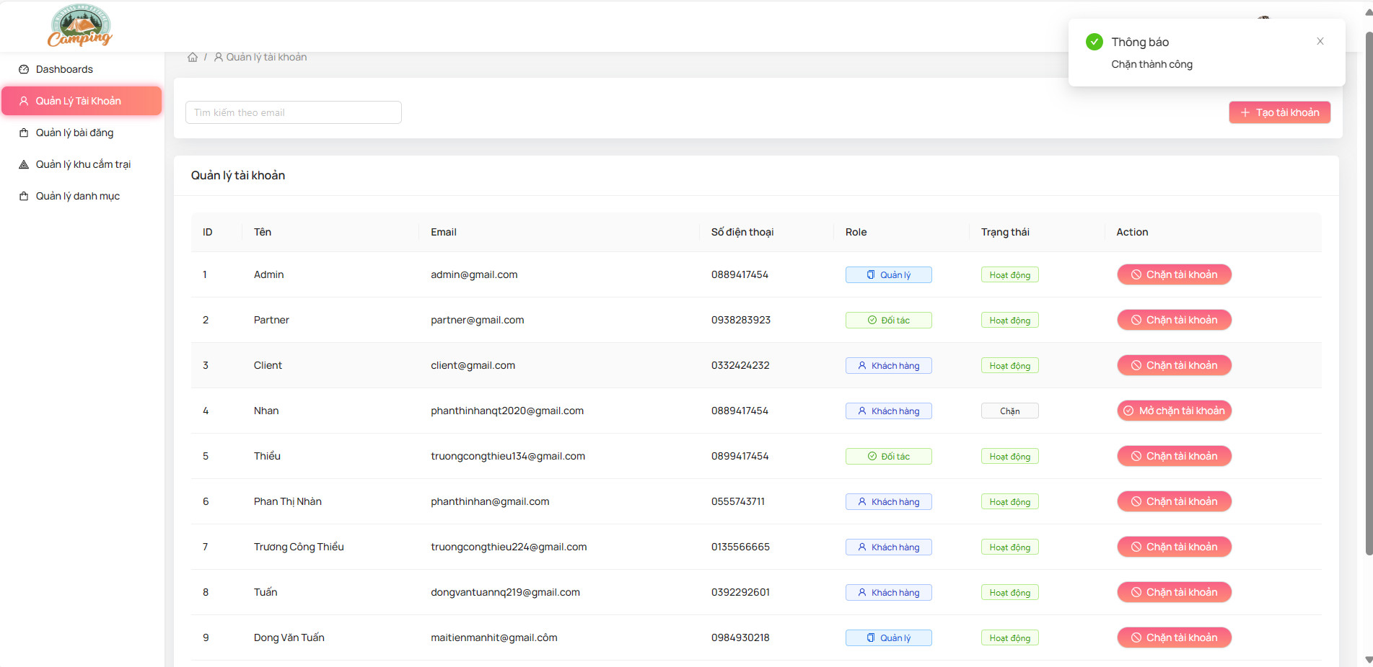

Test Case ID | Mô tả | Quy trình | Điều kiện tiên quyết | Kết quả mong đợi | Kết quả thực tế | Kết quả |  |  | Kết quả |  |  | Chú thích
 |  |  |  |  |  | Vòng 1 |  |  | Vòng 2
 |  |  |  |  |  | Trạng thái | Ngày kiểm tra | Người kiểm tra | Trạng thái | Ngày kiểm tra | Người kiểm tra
GUI_SHOW Quản lý tài khoản
GUI-QLTK01 | [Tài khoản] Menu |  |  | -Label : black -Status : enable | -Label : black -Status : enable | Passed | 2024-04-02 | Hằng | Passed | 2024-04-05 | Thiều, Nhàn
GUI-QLTK02 | [Edit(Sửa)] Button |  |  | -Text color : black -Status : enable | -Text color : black -Status : enable | Passed | 2024-04-02 | Hằng | Passed | 2024-04-05 | Thiều, Nhàn
GUI-QLTK03 | [Delete(Xóa)] Button |  |  | -Text color : black -Status : enable | -Text color : black -Status : enable | Passed | 2024-04-02 | Hằng | Passed | 2024-04-05 | Thiều, Nhàn
GUI-QLTK04 | [Add(Thêm)] Button |  |  | -Text color : black -Status : enable | -Text color : black -Status : enable | Passed | 2024-04-02 | Hằng | Passed | 2024-04-05 | Thiều, Nhàn
GUI-QLTK05 | [Search] Textbox |  |  | -Text color : blue -Status : enable | -Text color : blue -Status : enable | Passed | 2024-04-02 | Hằng | Passed | 2024-04-05 | Thiều, Nhàn
FUNCTION_SHOW Quản lý tài khoản
FUNC-QLTK01 | Xác thực thêm tài khoản vào trang Quản lý tài khoản hiển thị | 1. Khởi động trang web. 2. Hiển thị trang đăng nhập. 3. Đăng nhập thành công 4. Hiện thị trang chủ 5. Chọn Menu và click vào quản lý tài khoản 6. Chọn button "Thêm" | Đăng nhập thành công vào trang bằng tài khoản Admin | Hiển thị trang quản lý sản phẩm Table gồm có: - Trường "Tên tài khoản" - Trường "Email" - Trường "Họ và tên" - Trường"Số điện thoại" - Trường mật khẩu - Trường "Phân quyền cho tài khoản" - Trường "Chức năng" gồm có: +Button"Thêm" | Hiển thị trang quản lý sản phẩm Table gồm có: - Trường "Tên tài khoản" - Trường "Email" - Trường "Họ và tên" -Trường"Số điện thoại" -Trường mật khẩu -Trường "Phân quyền cho tài khoản" - Trường "Chức năng" gồm có: +Button"Thêm" | Passed | 2024-04-02 |  | Passed | 2024-04-05 | Thiều, Nhàn
FUNC-QLTK02 | Thêm tài khoản thành công khi điền đúng tất cả các trường: -Tên tài khoản. -Email -Số điện thoại -Giới tính -Mật khẩu -Nhập lại mật khẩu | 1. Khởi động trang web. 2. Hiển thị trang đăng nhập. 3. Đăng nhập thành công 4. Hiện thị trang chủ 5. Chọn Menu và click vào quản lý tài khoản 6. Chọn button "Thêm" | Đăng nhập thành công vào trang bằng tài khoản Admin | Hiển thị thông báo: “Thao tác thành công” | Hiển thị thông báo: “Thao tác thành công” | Passed | 2024-04-02 | Hằng | Passed | 2024-04-05 | Thiều, Nhàn
FUNC-QLTK03 | Thêm tài khoản thất bại khi điền thiếu một trong các trường: -Tên tài khoản. -Email -Số điện thoại -Mật khẩu | 1. Khởi động trang web. 2. Hiển thị trang đăng nhập. 3. Đăng nhập thành công 4. Hiện thị trang chủ 5. Chọn Menu và click vào trang quản lý tài khoản 6. Chọn button "Thêm" | Đăng nhập thành công vào trang bằng tài khoản Admin | Hiển thị thông báo:"Thao tác thất bại ” | Hiển thị thông báo:"Thao tác thất bại ” | Failed | 2024-04-02 | Hằng | Passed | 2024-04-05 | Thiều, Nhàn
FUNC-QLTK04 | Hiển thị danh sách tài khoản | 1. Khởi động trang web. 2. Hiển thị trang đăng nhập. 3. Đăng nhập thành công 4. Hiện thị trang chủ 5. Chọn Menu và click vào quản lý tài khoản 6. Chọn button "danh sách tài khoản" | Đăng nhập thành công vào trang bằng tài khoản Admin | Hiển thị trang quản lý sản phẩm Table gồm có: - Trường "Tên tài khoản" - Trường "Email" - Trường "Họ và tên" -Trường"Số điện thoại" -Trường"Địa chỉ" -Trường "Giới tínhHiển thị thông báo:"Thao tác thất bại ” -Trường mật khẩu -Trường nhập lại mật khẩu -Trường "Phân quyền cho tài khoản" - Trường "Chức năng" gồm có: +Button"Xóa" +Button"Cập nhật" | Hiển thị trang quản lý sản phẩm Table gồm có: - Trường "Tên tài khoản" - Trường "Email" - Trường "Họ và tên" -Trường"Số điện thoại" -Trường"Địa chỉ" -Trường "Giới tínhHiển thị thông báo:"Thao tác thất bại ” -Trường mật khẩu -Trường nhập lại mật khẩu -Trường "Phân quyền cho tài khoản" - Trường "Chức năng" gồm có: +Button"Xóa" +Button"Cập nhật" | Passed | 2024-04-02 | Hằng | Passed | 2024-04-05 | Thiều, Nhàn
FUNC-QLTK05 | Chọn tài khoản muốn edit và Click vào nút Sửa | 1. Khởi động trang web. 2. Hiển thị trang đăng nhập. 3. Đăng nhập thành công 4. Hiện thị trang chủ 5. Chọn Menu và click vào quản lý tài khoản 6. Chọn button "danh sách tài khoản" 7.Click vào nút "Sửa" | Đăng nhập thành công vào trang bằng tài khoản Admin | Hiển thị trang quản lý sản phẩm Table gồm có: - Trường "Họ và tên" - Trường "Số điện thoại" - Trường "Địa chỉ" - Trường"Giới tính" - Trường"Ảnh đại diện" - Trường "Phân quyền" - Trường "Chức năng" gồm có: + Button "Cập nhật" +Button"Xóa" +Button"Tìm kiếm" | Hiển thị trang quản lý sản phẩm Table gồm có: - Trường "Họ và tên" - Trường "Số điện thoại" - Trường "Địa chỉ" - Trường"Giới tính" - Trường"Ảnh đại diện" - Trường "Phân quyền" - Trường "Chức năng" gồm có: + Button "Cập nhật" +Button"Xóa" +Button"Tìm kiếm" | Passed | 2024-04-02 | Hằng | Passed | 2024-04-05 | Thiều, Nhàn
FUNC-QLTK06 | Nhập trường muốn thay đổi và đúng thông tin nhập | 1. Khởi động trang web. 2. Hiển thị trang đăng nhập. 3. Đăng nhập thành công 4. Hiện thị trang chủ 5. Chọn mục quản lý tài khoản 6. Click vào danh sách tài khoản 7. Click vào Edit 8. Click vào nút cập nhật tài khoản | Đăng nhập thành công vào trang bằng tài khoản Admin | Người dùng chọn Button [Xác nhận], hệ thống sẽ cập nhật thông tin tài khoản. Người dùng chọn Button [Hủy], hệ thống quay trở lại. | Người dùng chọn Button [Xác nhận], hệ thống sẽ cập nhật thông tin tài khoản. Người dùng chọn Button [Hủy], hệ thống quay trở lại. | Passed | 2024-04-02 | Hằng | Passed | 2024-04-05 | Thiều, Nhàn
FUNC-QLTK07 | Nhập trường muốn thay đổi và nhập thông tin không hợp lệ | 1. Khởi động trang web. 2. Hiển thị trang đăng nhập. 3. Đăng nhập thành công 4. Hiện thị trang chủ 5. Chọn mục quản lý tài khoản 6. Click vào danh sách tài khoản 7. Click vào Edit 8. Click vào nút cập nhật tài khoản | Đăng nhập thành công vào trang bằng tài khoản Admin | Hệ thống thông báo “Bạn nhập sai yêu cầu” | Hệ thống thông báo “Bạn nhập sai yêu cầu” | Passed | 2024-04-02 | Hằng | Passed | 2024-04-05 | Thiều, Nhàn
FUNC-QLTK08 | Xóa Tài Khoản đã được kích hoạt | 1. Khởi động trang web. 2. Hiển thị trang đăng nhập. 3. Đăng nhập thành công 4. Hiện thị trang chủ 5. Chọn mục quản lý tài khoản 6. Click vào danh sách tài khoản 7. Click vào nút xóa | Đăng nhập thành công vào trang bằng tài khoản Admin | - Hệ thống hiển thị thông báo :“Tài khoản đã được kích hoạt, bạn không thể xóa” | - Hệ thống hiển thị thông báo :“Tài khoản đã xóa” | Failed | 2024-04-02 | Hằng | Failed | 2024-04-05 | Thiều, Nhàn
FUNC-QLTK09 | Xóa Tài Khoản chưa được kích hoạt | 1. Khởi động trang web. 2. Hiển thị trang đăng nhập. 3. Đăng nhập thành công 4. Hiện thị trang chủ 5. Chọn mục quản lý tài khoản 6. Click vào danh sách tài khoản 7. Click vào nút xóa | Đăng nhập thành công vào trang bằng tài khoản Admin | - Hệ thống hiển thị thông báo :“Xóa tài khoản thành công” và xóa tài khoản khỏi hệ thống | - Hệ thống hiển thị thông báo :“Xóa tài khoản thành công” và xóa tài khoản khỏi hệ thống | Passed | 2024-04-02 | Hằng | Passed | 2024-04-05 | Thiều, Nhàn
FUNC-QLTK10 | Phân trang tài khoản khi click previous | 1. Khởi động trang web. 2. Hiển thị trang đăng nhập. 3. Đăng nhập thành công 4. Hiện thị trang chủ 5. Chọn mục quản lý tài khoản 6. Click vào danh sách tài khoản 7. Click vào nút previous | Đăng nhập thành công vào trang bằng tài khoản Admin | Trang danh sách tài khoản sẽ tiến đến trang tài khoản mà bạn muốn tìm | Trang danh sách tài khoản sẽ tiến đến trang tài khoản mà bạn muốn tìm | Passed | 2024-04-02 | Hằng | Passed | 2024-04-05 | Thiều, Nhàn
FUNC-QLTK11 | Phân trang tài khoản khi click next | 1. Khởi động trang web. 2. Hiển thị trang đăng nhập. 3. Đăng nhập thành công 4. Hiện thị trang chủ 5. Chọn mục quản lý tài khoản 6. Click vào danh sách tài khoản 7. Click vào nút next | Đăng nhập thành công vào trang bằng tài khoản Admin | Trang danh sách tài khoản này sẽ thay đổi cho đến hết danh sách | Trang danh sách tài khoản này sẽ thay đổi cho đến hết danh sách | Passed | 2024-04-02 | Hằng | Passed | 2024-04-05 | Thiều, Nhàn
FUNC-QLTK12 | Tìm kiếm thành công | 1. Khởi động trang web. 2. Hiển thị trang đăng nhập. 3. Đăng nhập thành công 4. Hiện thị trang chủ 5. Chọn mục quản lý tài khoản 6. Click vào danh sách tài khoản 7. Click vào nút tìm kiếm | Đăng nhập thành công vào trang bằng tài khoản Admin | Hiện lên tài khoản mà bạn muốn tìm và đã nhập trên thanh tìm kiếm | Hiện lên tài khoản mà bạn muốn tìm và đã nhập trên thanh tìm kiếm | Passed | 2024-04-02 | Hằng | Passed | 2024-04-05 | Thiều, Nhàn
FUNC-QLTK13 | Tìm kiếm thất bại | 1. Khởi động trang web. 2. Hiển thị trang đăng nhập. 3. Đăng nhập thành công 4. Hiện thị trang chủ 5. Chọn mục quản lý tài khoản 6. Click vào danh sách tài khoản 7. Click vào nút tìm kiếm | Đăng nhập thành công vào trang bằng tài khoản Admin | Thông báo: "Không có tài khoản mà bạn muốn tìm !" | Thông báo: "Không có tài khoản mà bạn muốn tìm !" | Passed | 2024-04-02 | Hằng | Passed | 2024-04-05 | Thiều, Nhàn

Đăng bài blog
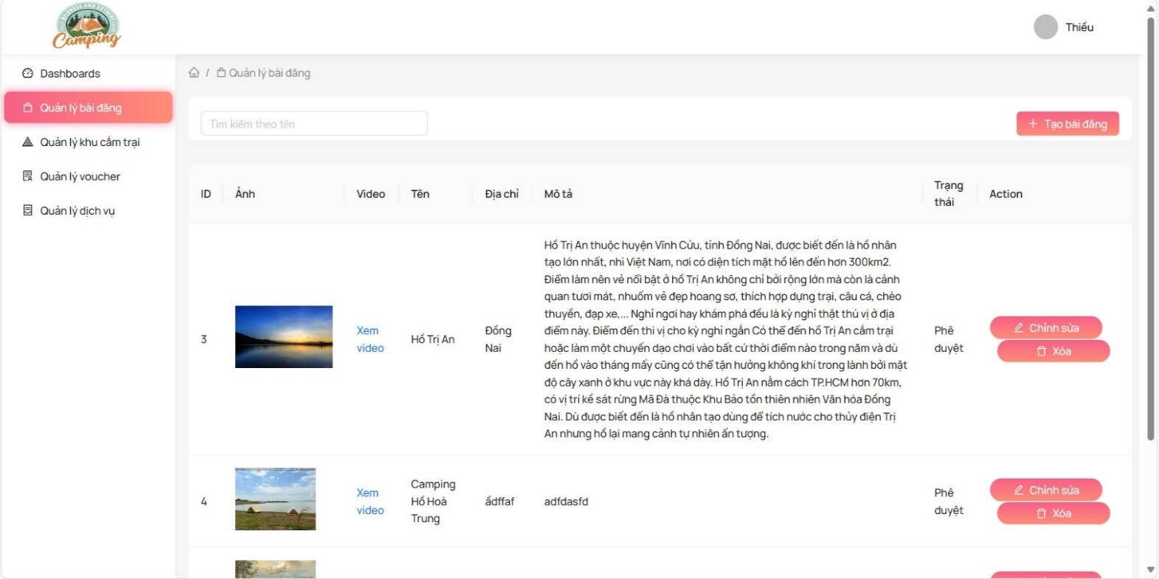
Project Name | Sử dụng Node Js và React Js xây dựng website đặt lịch cắm trại EverTrip tích hợp thanh toán online
Module Code | Đăng bài blog
 | Hoàn thành | Lỗi | Chưa kiểm tra | Bị chặn | Tổng lần kiểm tra
Round 1 | 6 | 1 | 0 | 0 | 7
Round 2 | 7 | 0 | 0 | 0 | 7
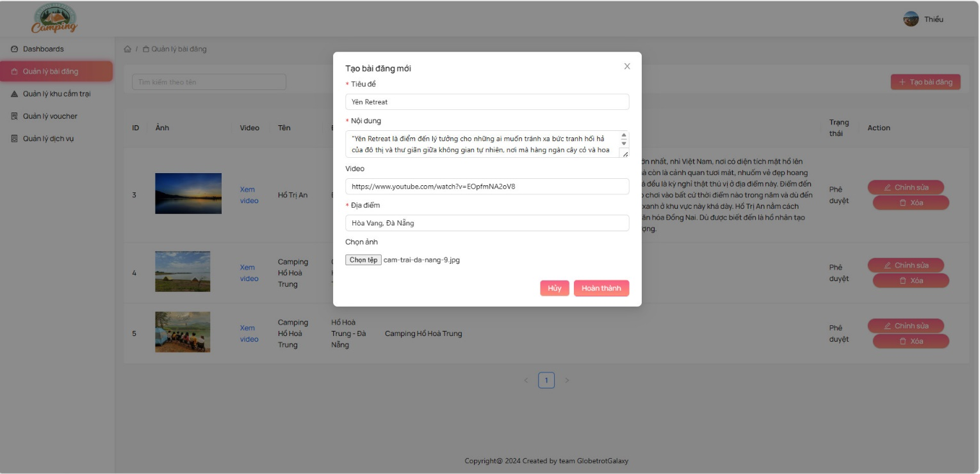

Test Case ID | Mô tả | Quy trình | Điều kiện tiên quyết | Kết quả mong đợi | Kết quả thực tế | Kết quả |  |  | Kết quả |  |  | Chú thích
 |  |  |  |  |  | Vòng 1 |  |  | Vòng 2
 |  |  |  |  |  | Trạng thái | Ngày kiểm tra | Người kiểm tra | Trạng thái | Ngày kiểm tra | Người kiểm tra
GUI_SHOW Đăng bài blog
GUI-DBBL01 | [Item] Menu |  |  | -Label: black -Status: enable | -Label: black -Status: enable | Passed | 2024-04-02 | Tuấn | Passed | 2024-04-05 | Hằng
GUI-DBBL02 | [Add(Thêm)] Button |  |  | -Text color: blue -Status: enable | -Text color: blue -Status: enable | Passed | 2024-04-02 | Tuấn | Passed | 2024-04-05 | Hằng
FUNCTION_SHOW Đăng bài blog
FUNC-DBBL01 | Đăng bài blog | 1. Nhập tiêu đề bài viết. 2. Nhập nội dung bài viết. 3. Tải lên video nếu có. 4. Nhập địa điểm nếu có. 5. Chọn ảnh đại diện cho bài viết. 6. Nhấn nút "Đăng bài". | Người dùng đã đăng nhập vào hệ thống. | Bài viết được đăng thành công và hiển thị trên trang blog. | Bài viết được đăng thành công và hiển thị trên trang blog. | Passed | 2024-04-02 | Tuấn | Passed | 2024-04-05 | Hằng
FUNC-DBBL02 | Bỏ trống tiêu đề | 1. Không nhập tiêu đề. 2. Nhập nội dung bài viết. 3. Tải lên video nếu có. 4. Nhập địa điểm nếu có. 5. Chọn ảnh đại diện cho bài viết. 6. Nhấn nút "Đăng bài". | Người dùng đã đăng nhập vào hệ thống. | Hệ thống hiển thị thông báo lỗi yêu cầu nhập tiêu đề. | Hệ thống hiển thị thông báo lỗi yêu cầu nhập tiêu đề. | Passed | 2024-04-02 | Tuấn | Passed | 2024-04-05 | Hằng
FUNC-DBBL03 | Bỏ trống nội dung | 1. Nhập tiêu đề bài viết. 2. Không nhập nội dung. 3. Tải lên video nếu có. 4. Nhập địa điểm nếu có. 5. Chọn ảnh đại diện cho bài viết. 6. Nhấn nút "Đăng bài". | Người dùng đã đăng nhập vào hệ thống. | Hệ thống hiển thị thông báo lỗi yêu cầu nhập nội dung. | Hệ thống hiển thị thông báo lỗi yêu cầu nhập nội dung. | Passed | 2024-04-02 | Tuấn | Passed | 2024-04-05 | Hằng
FUNC-DBBL04 | Không chọn ảnh đại diện | 1. Nhập tiêu đề bài viết. 2. Nhập nội dung bài viết. 3. Tải lên video nếu có. 4. Nhập địa điểm nếu có. 5. Không chọn ảnh đại diện. 6. Nhấn nút "Đăng bài". | Người dùng đã đăng nhập vào hệ thống. | Hệ thống hiển thị thông báo lỗi yêu cầu chọn ảnh đại diện. | Hệ thống hiển thị thông báo lỗi yêu cầu chọn ảnh đại diện. | Passed | 2024-04-02 | Tuấn | Passed | 2024-04-05 | Hằng
FUNC-DBBL05 | Đăng bài không thành công | 1. Nhập tiêu đề bài viết. 2. Nhập nội dung bài viết. 3. Tải lên video nếu có. 4. Nhập địa điểm nếu có. 5. Chọn ảnh đại diện cho bài viết. 6. Nhấn nút "Đăng bài". | Người dùng đã đăng nhập vào hệ thống. | Hệ thống hiển thị thông báo lỗi khi đăng bài không thành công. | Hệ thống hiển thị thông báo lỗi khi đăng bài không thành công. | Failed | 2024-04-02 | Tuấn | Passed | 2024-04-05 | Hằng

Quản lý bài blog
Project Name | Sử dụng Node Js và React Js xây dựng website đặt lịch cắm trại EverTrip tích hợp thanh toán online
Module Code | Quản lý bài blog
 | Hoàn thành | Lỗi | Chưa kiểm tra | Bị chặn | Tổng lần kiểm tra
Round 1 | 8 | 1 | 0 | 0 | 9
Round 2 | 9 | 0 | 0 | 0 | 9

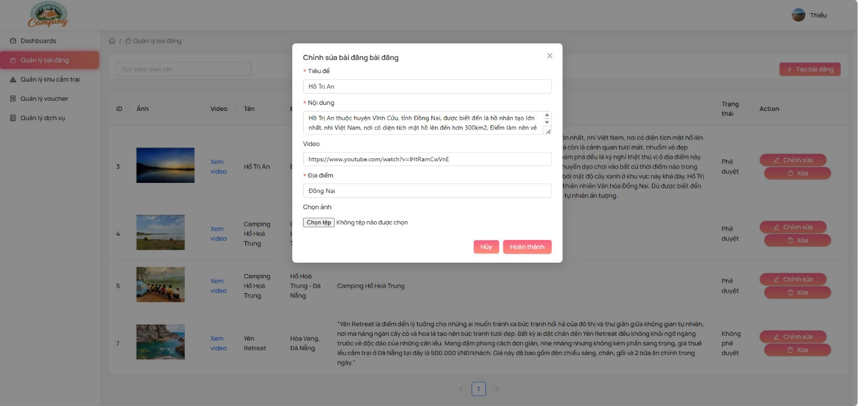
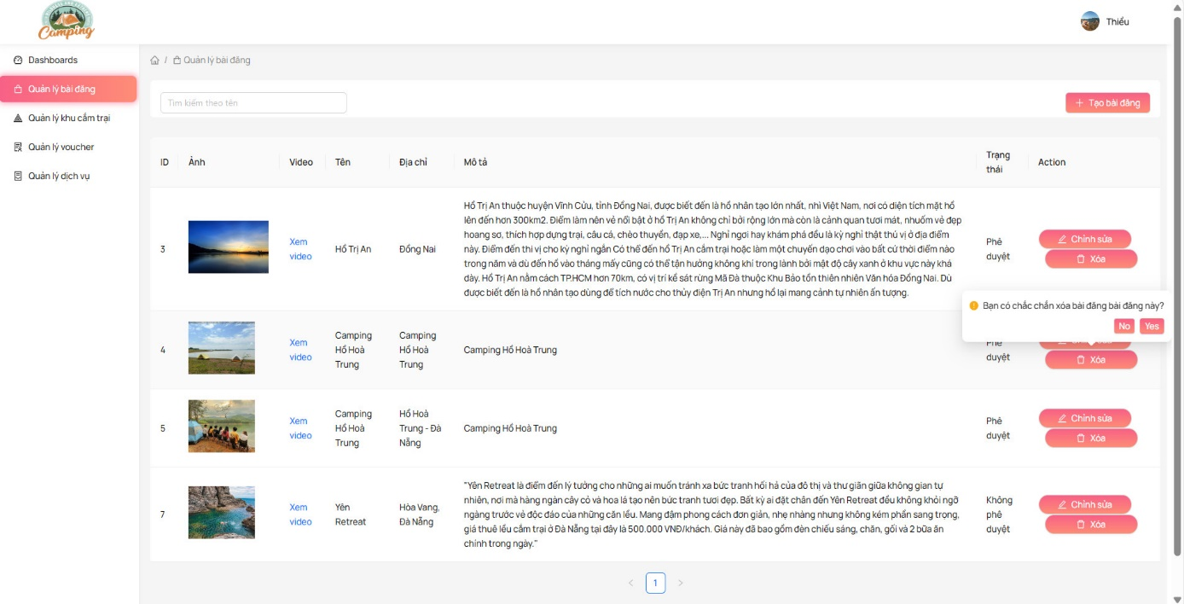

Test Case ID | Mô tả | Quy trình | Điều kiện tiên quyết | Kết quả mong đợi | Kết quả thực tế | Kết quả |  |  | Kết quả |  |  | Chú thích
 |  |  |  |  |  | Vòng 1 |  |  | Vòng 2
 |  |  |  |  |  | Trạng thái | Ngày kiểm tra | Người kiểm tra | Trạng thái | Ngày kiểm tra | Người kiểm tra
GUI_SHOW Quản lý bài blog
GUI-QLBL01 | [Item] Menu |  |  | -Label : black -Status : enable | -Label : black -Status : enable | Passed | 2024-04-02 | Thiều | Passed | 2024-04-05 | Mạnh
GUI-QLBL02 | [Edit(Sửa)] Button |  |  | -Text color : black -Status : enable | -Text color : black -Status : enable | Passed | 2024-04-02 | Thiều | Passed | 2024-04-05 | Mạnh
GUI-QLBL03 | [Delete(Xóa)] Button |  |  | -Text color : black -Status : enable | -Text color : black -Status : enable | Passed | 2024-04-02 | Thiều | Passed | 2024-04-05 | Mạnh
GUI-QLBL04 | [Search(Tìm kiếm)] Textbox |  |  | -Text color : black -Status : enable | -Text color : black -Status : enable | Passed | 2024-04-02 | Thiều | Passed | 2024-04-05 | Mạnh
FUNCTION_SHOW Quản lý bài blog
FUNC-QLBL01 | Xem danh sách bài đăng | 1. Truy cập vào trang quản lý bài đăng. 2. Xem danh sách các bài đăng hiện có. | Người dùng đã đăng nhập vào hệ thống. | Hiển thị danh sách các bài đăng hiện có. | Hiển thị danh sách các bài đăng hiện có. | Passed | 2024-04-02 | Thiều | Passed | 2024-04-05 | Mạnh
FUNC-QLBL02 | Xem chi tiết bài đăng | 1. Truy cập vào trang quản lý bài đăng. 2. Chọn một bài đăng từ danh sách. 3. Xem chi tiết bài đăng. | Người dùng đã đăng nhập vào hệ thống. | Hiển thị chi tiết của bài đăng được chọn. | Hiển thị chi tiết của bài đăng được chọn. | Passed | 2024-04-02 | Thiều | Passed | 2024-04-05 | Mạnh
FUNC-QLBL03 | Chỉnh sửa bài đăng | 1. Truy cập vào trang quản lý bài đăng. 2. Chọn một bài đăng từ danh sách. 3. Chọn tùy chọn chỉnh sửa. 4. Thực hiện chỉnh sửa bài đăng. | Người dùng đã đăng nhập vào hệ thống. | Bài đăng được chỉnh sửa thành công và hiển thị chi tiết mới. | Bài đăng được chỉnh sửa thành công và hiển thị chi tiết mới. | Failed | 2024-04-02 | Thiều | Passed | 2024-04-05 | Mạnh
FUNC-QLBL04 | Xóa bài đăng | 1. Truy cập vào trang quản lý bài đăng. 2. Chọn một bài đăng từ danh sách. 3. Chọn tùy chọn xóa. | Người dùng đã đăng nhập vào hệ thống. | Bài đăng được xóa khỏi hệ thống và không còn hiển thị trên danh sách. | Bài đăng được xóa khỏi hệ thống và không còn hiển thị trên danh sách. | Passed | 2024-04-02 | Thiều | Passed | 2024-04-05 | Mạnh
FUNC-QLBL05 | Tìm kiếm bài đăng | 1. Truy cập vào trang quản lý bài đăng. 2. Nhập từ khóa tìm kiếm vào ô tìm kiếm. 3. Nhấn nút tìm kiếm. | Người dùng đã đăng nhập vào hệ thống. | Hiển thị kết quả tìm kiếm phù hợp với từ khóa nhập vào. | Hiển thị kết quả tìm kiếm phù hợp với từ khóa nhập vào. | Passed | 2024-04-02 | Thiều | Passed | 2024-04-05 | Mạnh

Xem Blog
Project Name | Xây dựng website đặt lịch cắm trại Evertrip tích hợp thanh toán online
Module Code | Xem bài blog
 | Hoàn thành | Lỗi | Chưa kiểm tra | Bị chặn | Tổng lần kiểm tra
Round 1 | 3 | 0 | 0 | 0 | 3
Round 2 | 3 | 0 | 0 | 0 | 3
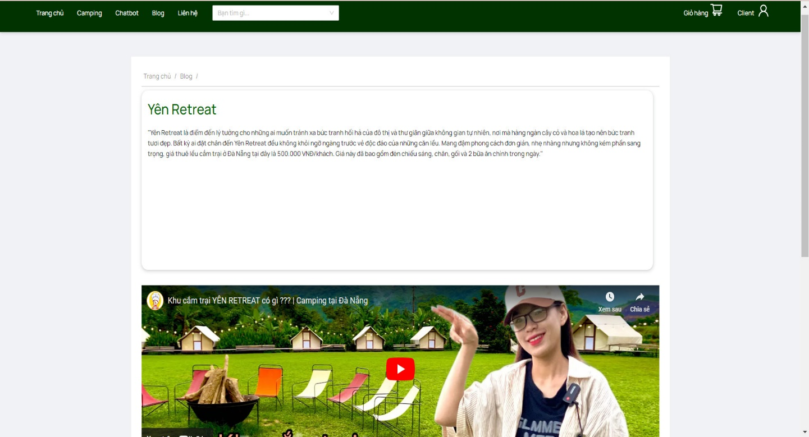
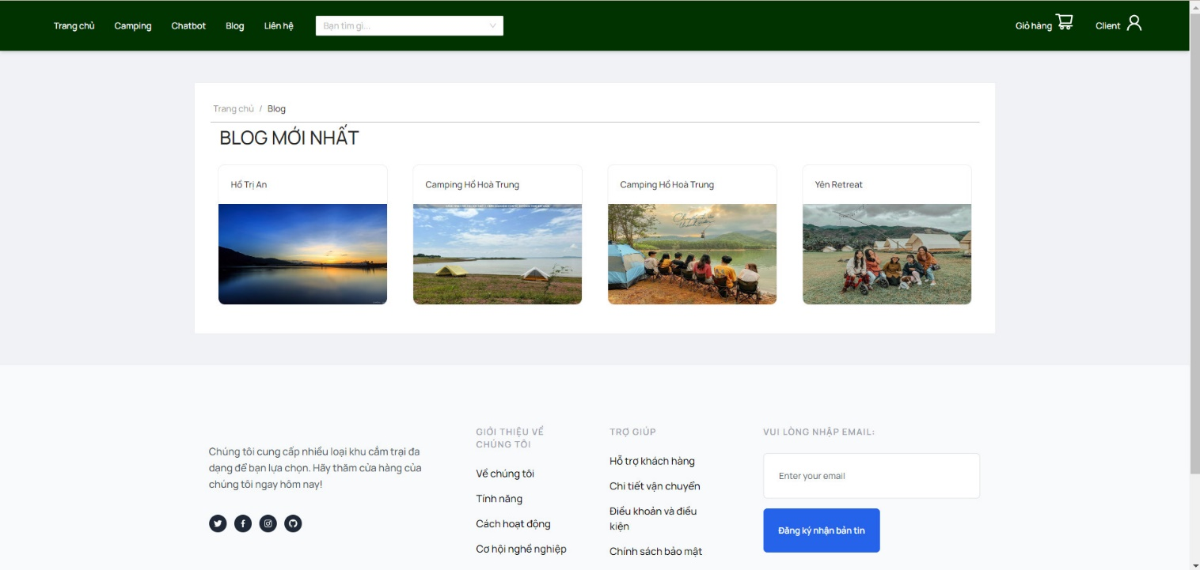

Test Case ID | Mô tả | Quy trình | Điều kiện tiên quyết | Kết quả mong đợi | Kết quả thực tế | Kết quả |  |  | Kết quả |  |  | Chú thích
 |  |  |  |  |  | Vòng 1 |  |  | Vòng 2
 |  |  |  |  |  | Trạng thái | Ngày kiểm tra | Người kiểm tra | Trạng thái | Ngày kiểm tra | Người kiểm tra
GUI_SHOW Xem bài blog
GUI-XBL01 | [Item] Menu |  |  | -Label : black -Status : enable | -Label : black -Status : enable | Passed | 2024-04-02 | Mạnh | Passed | 2024-04-05 | Thiều
FUNCTION_SHOW Xem bài blog
FUNC-XBL01 | Xem danh sách bài đăng | 1. Truy cập vào trang quản lý bài đăng. 2. Xem danh sách các bài đăng hiện có. | Người dùng đã đăng nhập vào hệ thống. | Hiển thị danh sách các bài đăng hiện có. | Hiển thị danh sách các bài đăng hiện có. | Passed | 2024-04-02 | Mạnh | Passed | 2024-04-05 | Thiều
FUNC-XBL02 | Xem chi tiết bài đăng | 1. Truy cập vào trang quản lý bài đăng. 2. Chọn một bài đăng từ danh sách. 3. Xem chi tiết bài đăng. | Người dùng đã đăng nhập vào hệ thống. | Hiển thị chi tiết của bài đăng được chọn. | Hiển thị chi tiết của bài đăng được chọn. | Passed | 2024-04-02 | Mạnh | Passed | 2024-04-05 | Thiều

